概要
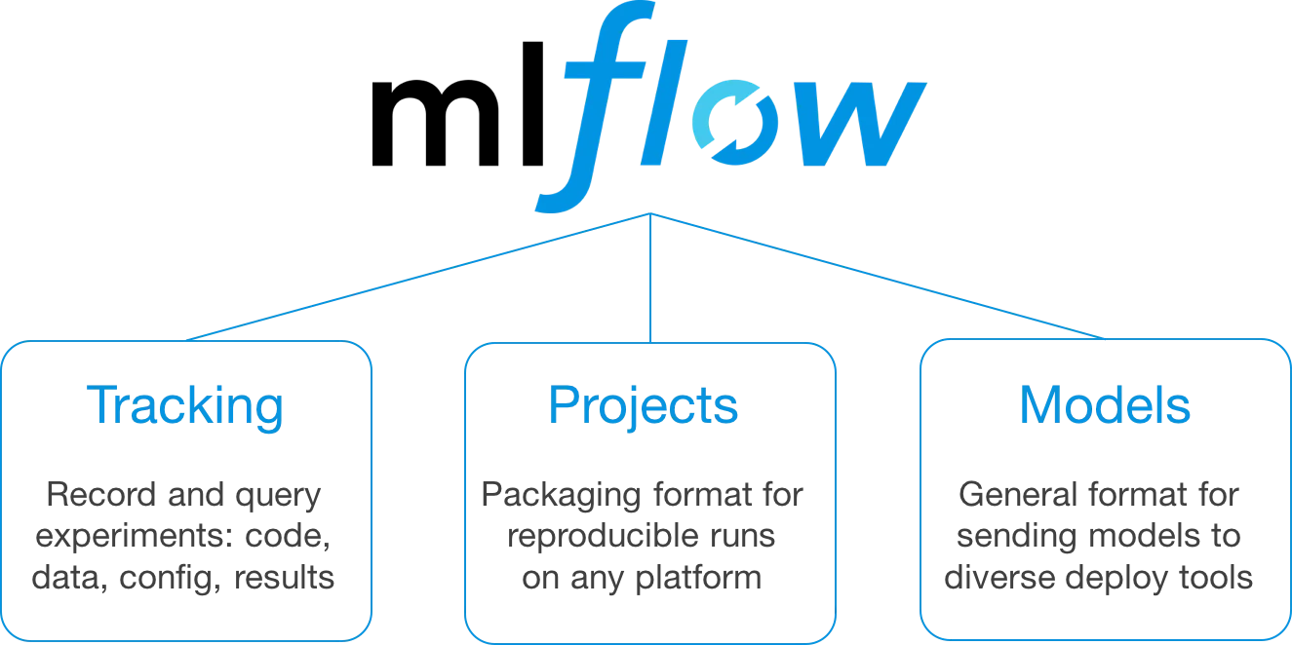
【開発 / 保守端末 想定】
【管理 / バックアップ端末 想定】

外部データ取得、
スクリプト自動実行

1
データベース
オブジェクト
ストレージ

Python
実行環境
コードエディタ

3
検証データ,モデル,
ハイパーパラメータ等

ソースコード /モデルの保存
リポジトリ
マネージャー
2

Ubuntu 20.04.1 LTS

Windows Subsystem for Linux 2
OS : Windows10 Pro 20H2 OSビルド：19042.572

H/W : CPU 1 CORE, MEM 16GB

